Giao Dien
PHẦN MỀM AUTO FILL DATA V1.0.0

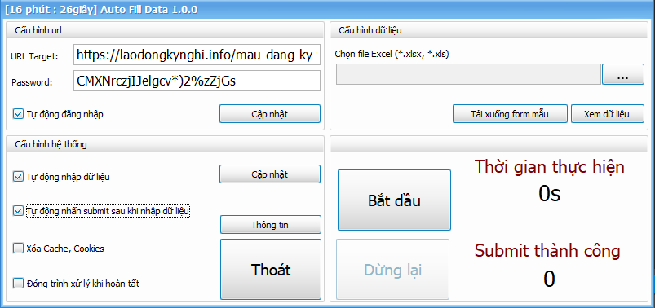

FORM MAIN
TAB 1: | Cấu hình URL

 | Url Target |  | Link website cần thực hiện nhập dữ liệu
 | Password |  | Mật khẩu đăng nhập đăng nhập vào link trên
 | Tự động đăng nhập |  | Khi load trang xong vào màn hình đăng nhập. Phần mềm tự nhập mật khẩu => Đăng nhập (Nên sử dụng)
 | Cập nhật |  | Lưu lại các thay đổi nếu cần thiết

TAB 2: | Cấu hình Hệ thống

 | Tư động nhập dữ liệu |  |  | Khi load vào form đăng kí, phần mềm tự động nhập dữ liệu vào các field tương ứng
 | Tự động bấm đăng ký |  |  | Khi nhập dữ liệu xong phần mềm thực hiện quá trình đăng ký
 | Xóa Cache, Cookies |  |  | Xóa Bộ nhớ đệm, dữ liệu đã lưu tạm
 | Đóng tiến trình xử lý |  |  | Khi đăng kí hoàn tất các dữ liệu đầu vào, phần mềm tự đóng cửa sổ thực hiện
 | Cập nhật |  |  | Lưu lại các thay đổi nếu cần thiết
 | Thông tin |  |  | Xem thông tin phần mềm
 | Thoát |  |  | Đóng ứng dụng, thoát khỏi chương trình

 | *Xóa Cache, Cookies |  |  | Nếu thực hiện công đoạn này, mỗi lần load trang sẽ thực hiện lại bước đăng nhập.
 |  |  |  | Chỉ nên sử dụng lần đầu tiên khi mở ứng dụng hoặc một thời gian khác cần xóa dữ liệu web đã lưu

TAB 3: | Cấu hình Dữ liệu

 | Chọn file |  | Chọn file excel (*.xlsx, *.xls) đã có săn dữ liệu để chuẩn bị thực hiện nhập dữ liệu
 | Tải form |  | Nếu chưa có form mẫu, bấm vào đây để lấy
 | Xem dữ liệu |  | Xem trước dữ liệu đầu vào từ file excel

TAB 4: | Thực hiện qui trình
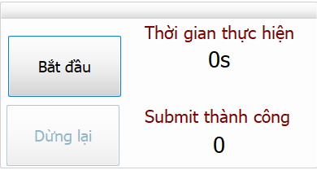

 | Bắt đầu |  | Bắt đầu thực hiện nhập dữ liệu. Một cửa sổ thực hiện qui trình sẽ hiện ra
 | Dừng lại |  | Ngưng thực hiện qui trình. Khi bấm nút này form xử lý sẽ bị đóng lại
 | Thời gian thực hiện |  | Ước tính thời gian nhập dữ liệu
 | Submit thành công |  | Đếm số lần nhập dữ liệu và đăng ký thành công

FORM Xử lý

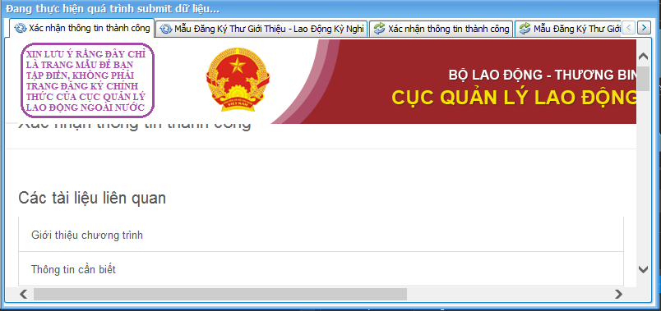

 | Sau khi bấm nút Bắt Đầu
 | Cửa sổ thực hiện công việc hiện ra, gồm 6 tab tiến trình xử lý nhập dữ liệu và đăng ký

 | Form này dùng để xử lý nghiệp vụ, khi đang hoạt động. Không nên sử dụng

Chú ý:
 | 1. Dữ liệu đầu vào nên để từ 15-20 dòng |  |  |  | Ưu tiên 15 dòng
 | 2. Quá trình thực hiện 1 nhập dữ liệu và đăng kí thành công, khi thực hiện trên trình duyệt web mất 30s-1 phút
 | Khi thực hiện trên phần mềm, để tránh trường hợp nhập dữ liệu quá nhanh + đăng ký quá nhanh dẫn đến trường hợp server không nhận kết quả
 | Nên quá trình công việc diễn ra tối thiểu cứ 1 phút phần mềm xử lý 10-14 lần nhập + đăng ký thành công
 | 3. Nếu số lượng đầu vào quá nhiều việc xử lý sẽ tốn nhiều thời gian hơn

Nhược điểm
 | Khi gửi yêu cầu đăng kí, tùy tình trạng kết nối Internet nên quá trình gửi dữ liệu đăng kí có thể xử lý chậm hoặc nhanh
 | (Đường truyền Internet cao, tốc độ xử lý được nhanh hơn)

Cấu trúc dữ liệu |  | Xem ở Sheet Du lieu

